补充计算说明不采用
最后一行的数字为自己补充的

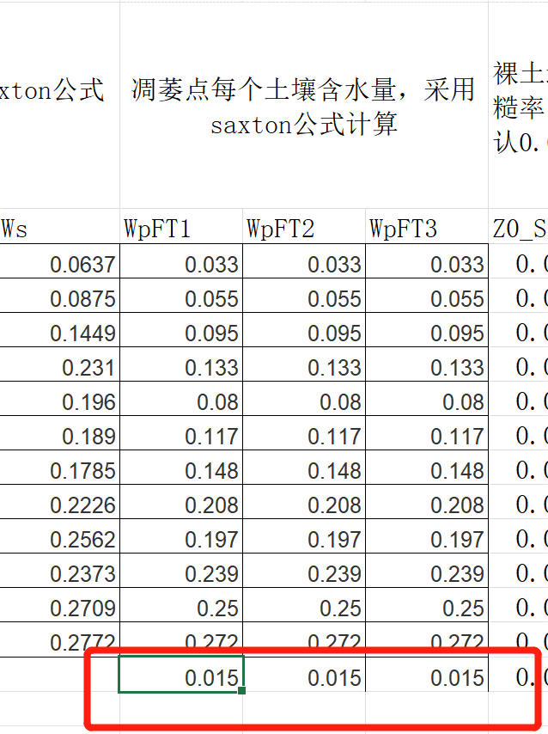
θ1500 = θ1500t +(0.14 × θ1500t - 0.02) θ1500t = -0.024S+ 0.487C+ 0.006OM+ 0.005(S× OM ) - 0.013(C× OM ) + 0.068(S×C ) + 0.031
0.01534

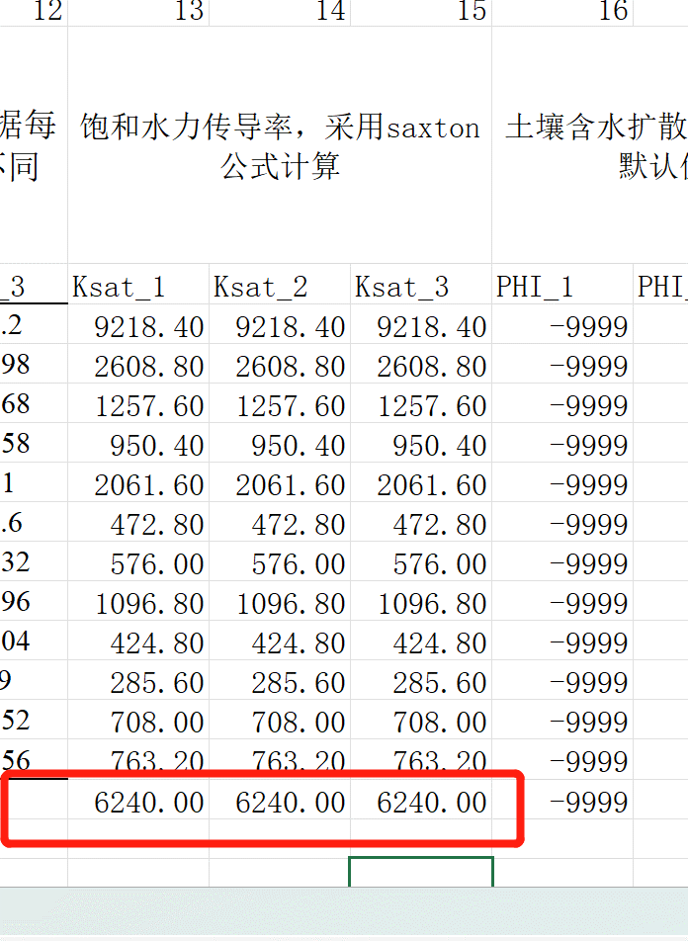

 |  |  |  | 这个是从swat数据库截取的，那边是260mm/h,这里单位是mm/day,所以直接乘以24

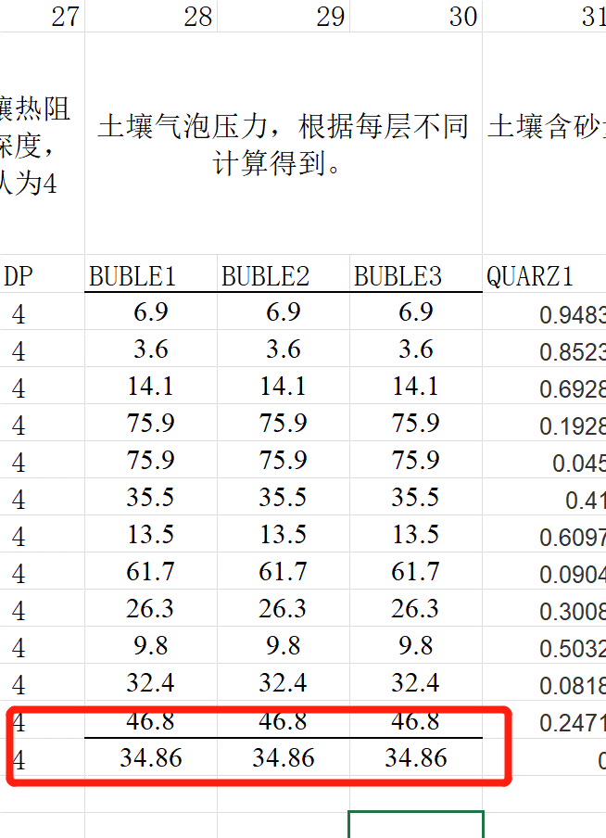

 | θ(S- 33)t | = | 0.078
 | θ(S- 33) | = | 0.020608
 | ψet | = | 25.4716592
 | ψe | = | 34.869470158

